참고자료
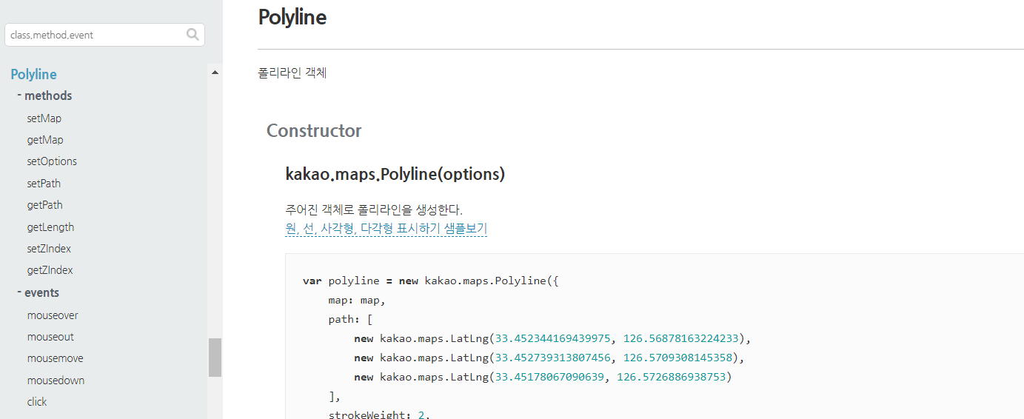
참고 자료

Jsoup을 활용한 웹 크롤링 | 을 통해 우리은행사이트의 일본 환율정보의 데이터를 엑셀로 받아 DB에 저장하기
 |  | 뉴스 기사 참고
우리은행 환율정보사이트 | https://spot.wooribank.com/pot/Dream?withyou=CMCOM0184 | http://www.thescoop.co.kr/news/articleView.html?idxno=34628
 |  | https://medium.com/@kpak/uber-lyft-scoop-%EC%9A%B4%EC%A0%84%EC%82%AC-%EC%B2%B4%ED%97%98%EA%B8%B0-30f48c8b86fa
 |  | https://drive.google.com/open?id=1GwEcxwVQp1kgkL1en-gRdiX2lHkXetTb

 |  | bootstrap
 |  | http://demo.themewagon.com/preview/free-html5-bootstrap-4-travel-agency-website-template-ecoland
 |  | http://demo.themewagon.com/preview/bizpro-free-bootstrap-html5-one-page-business-website-template

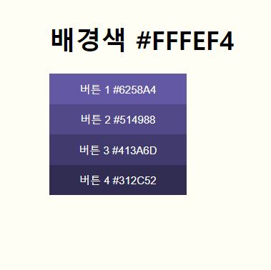
 |  | COLOR chart

플로우차트
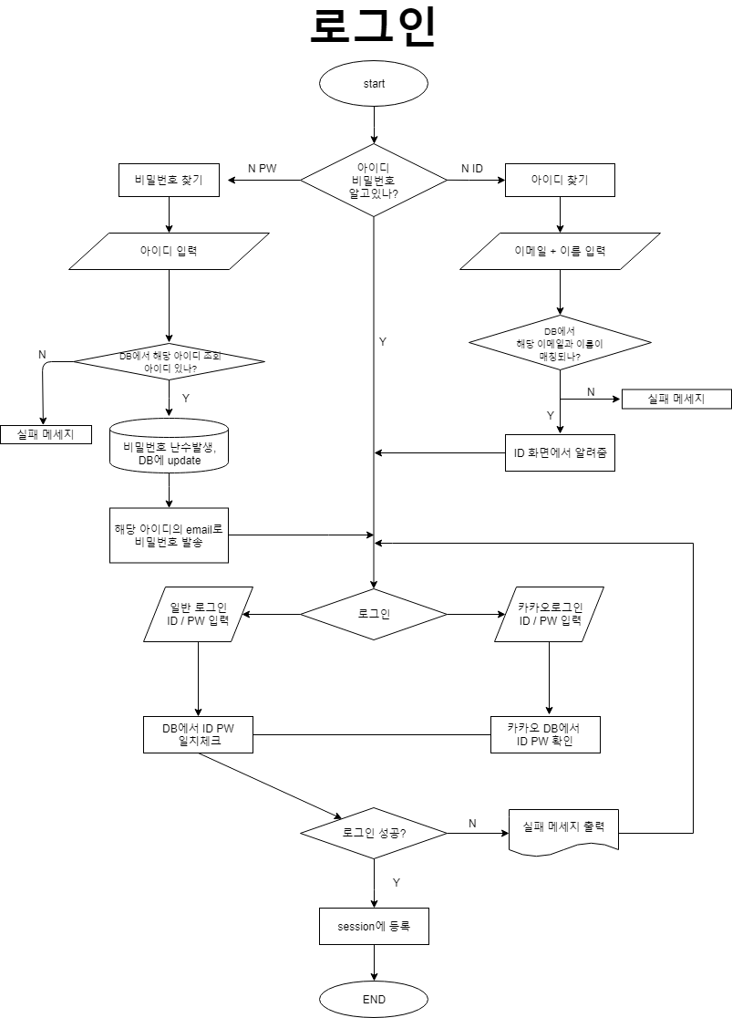
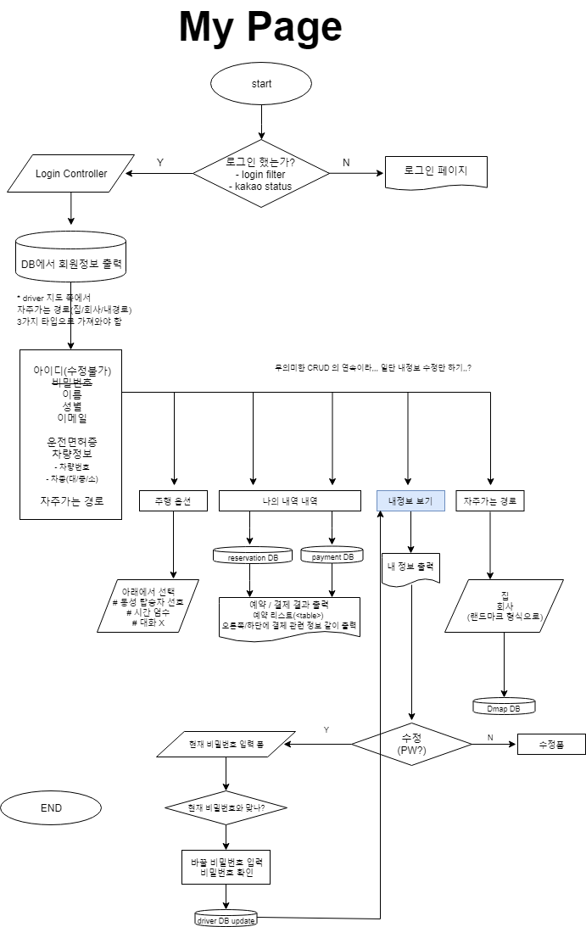
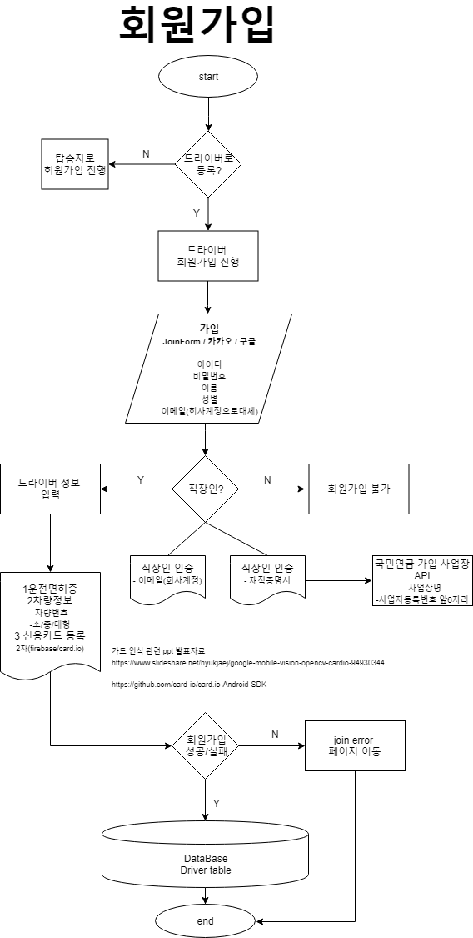
Flow Chart 주소

전체 페이지 목업 | https://ovenapp.io/view/QFfffnY9rAvOFqIp4uoxwwOHzGEu17o8/uXdsG

탑승자 | 회원가입 | https://drive.google.com/file/d/17lzROtQ7pJ4cTzaiCwKnSxHby5Yc7aJZ/view?usp=sharing
 | 로그인 | https://drive.google.com/file/d/1bJYJXmUzvgiNsFLF54fBXEciWdP9ZQYe/view?usp=sharing
 | 마이페이지 | https://drive.google.com/file/d/11qjb0cgRVQFUc-hmesse5yOb92jlDOQa/view?usp=sharing
운전자 | https://drive.google.com/open?id=1HiwQVxHI3n1VgLHF5cHU9S0t9SOPCRfE |  | https://drive.google.com/open?id=1IVa3UMV0WaxbkOVbLzbidtn5J2IqGsE8 | https://drive.google.com/open?id=1tDrJKaTNRetQ6l1EwU02NdW2MWNSI46B
지도 | https://drive.google.com/file/d/1PFBe1PRDZP1kuDrC6qaDyrcUAP24tQRh/view?usp=sharing
예약 | https://drive.google.com/open?id=1NwCivRZaIfrQVhHySNTbV0qSv0UG2R1P
결제 | https://drive.google.com/file/d/1qsJIxT1rcxLeTrrjYdxb5WOcMqNU07Jt/view?usp=sharing
평점/후기 | https://drive.google.com/file/d/1eoX8xWwg2kOKu2r5J-xED10yS6PZTwFS/view?usp=sharing

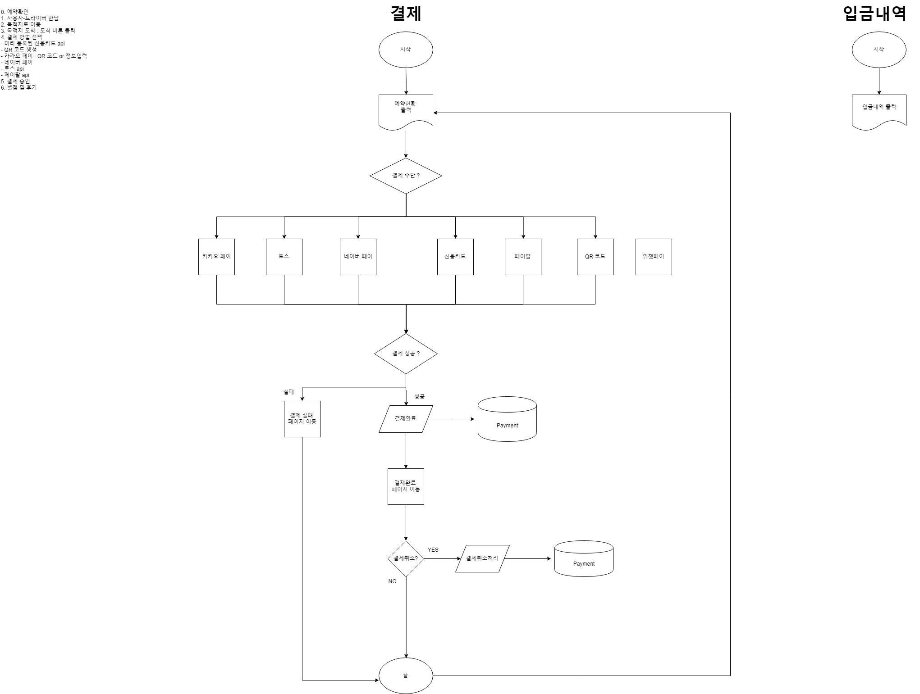

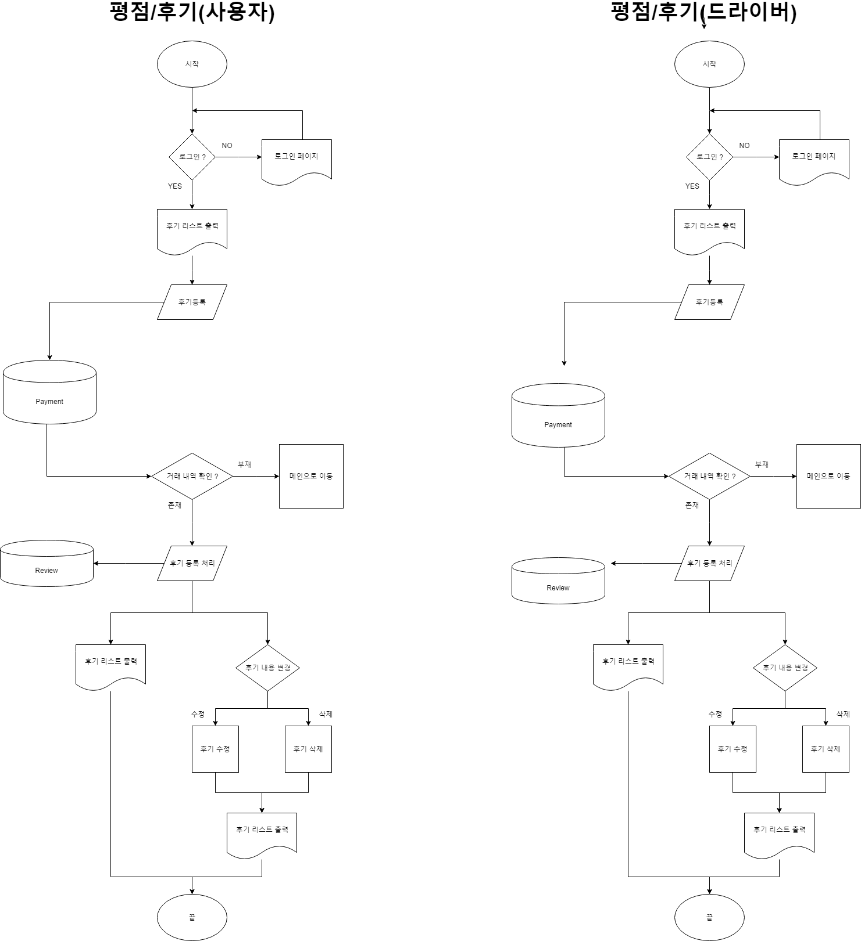

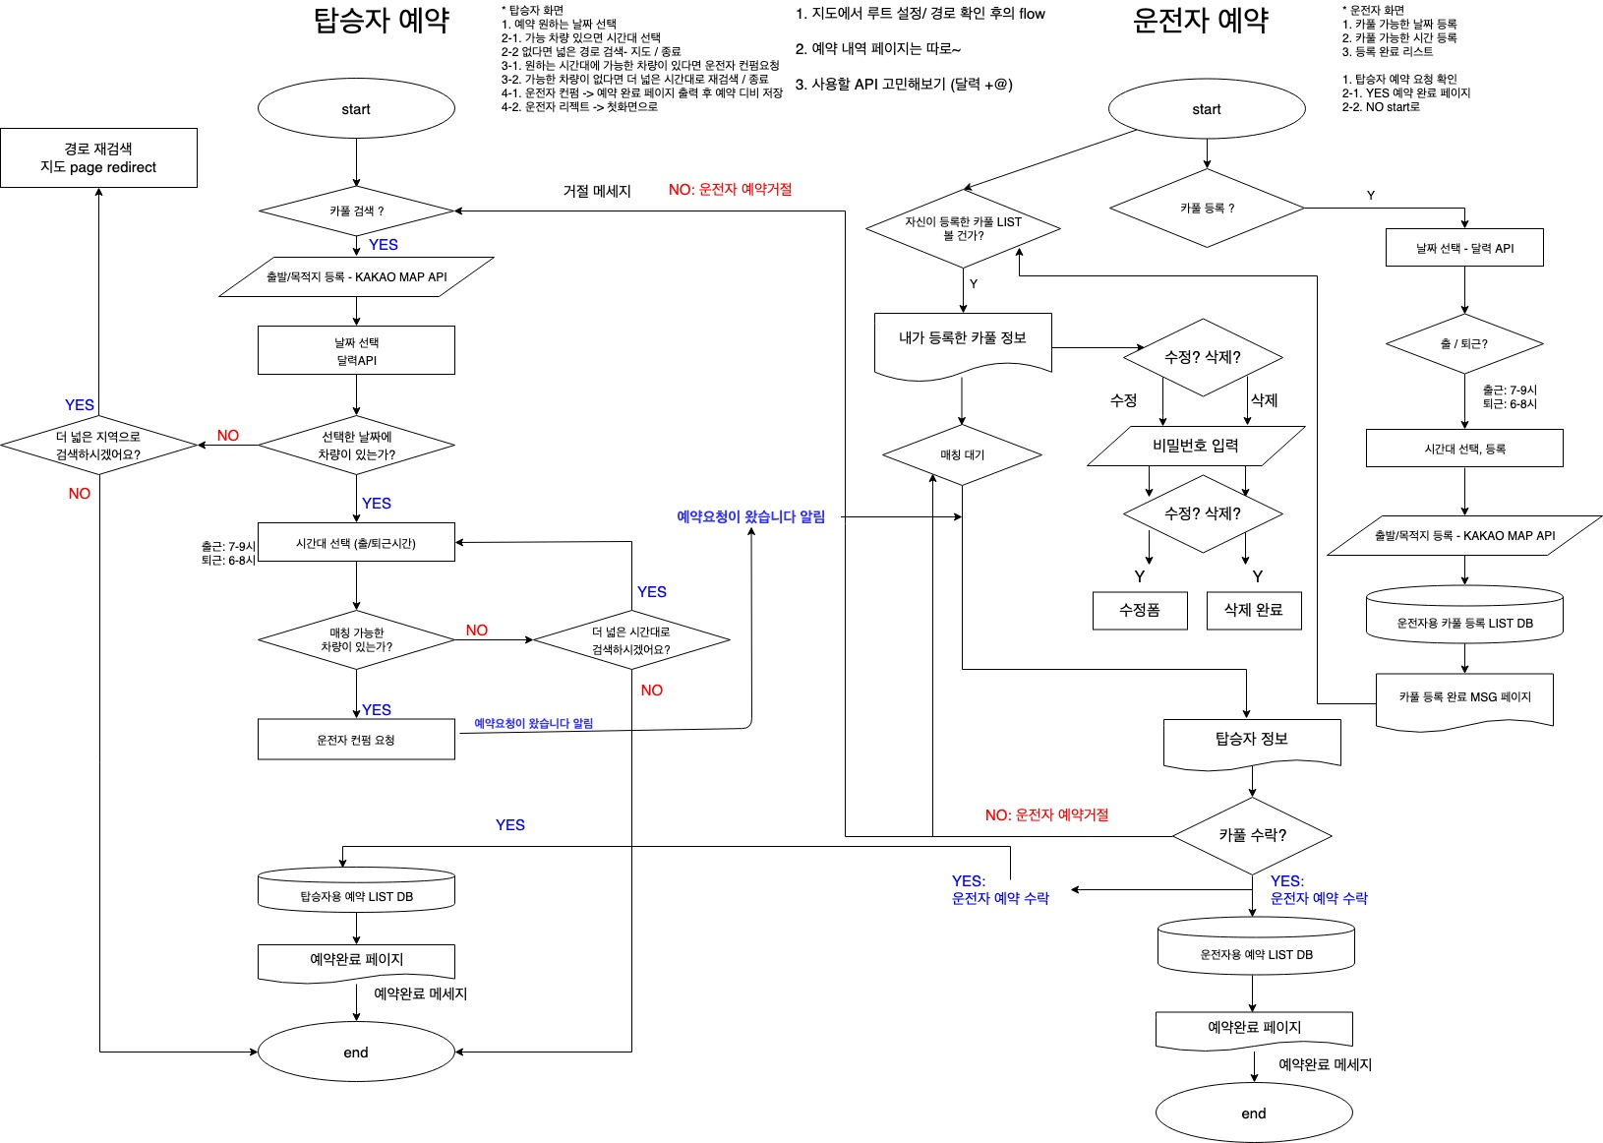

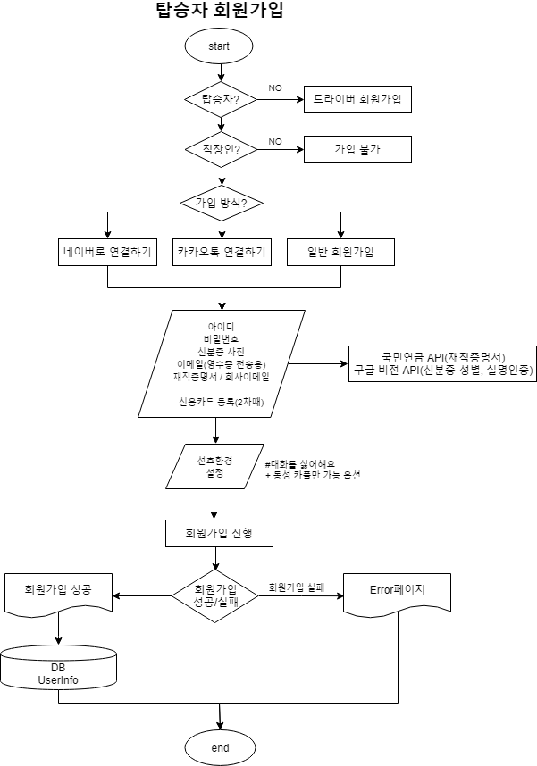
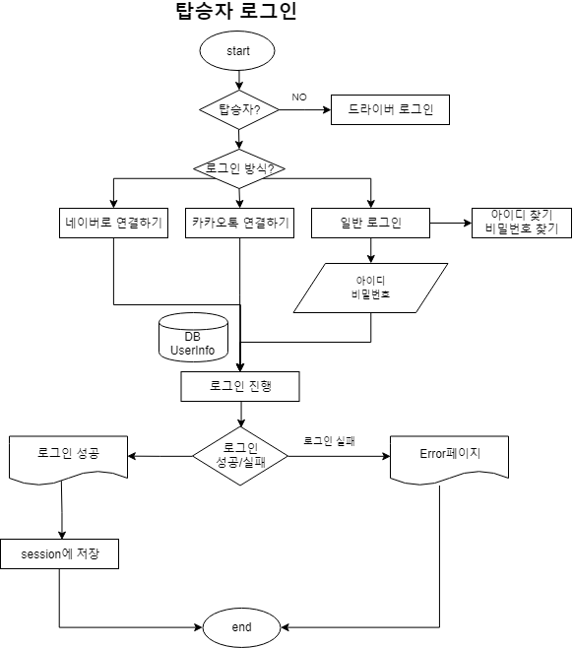

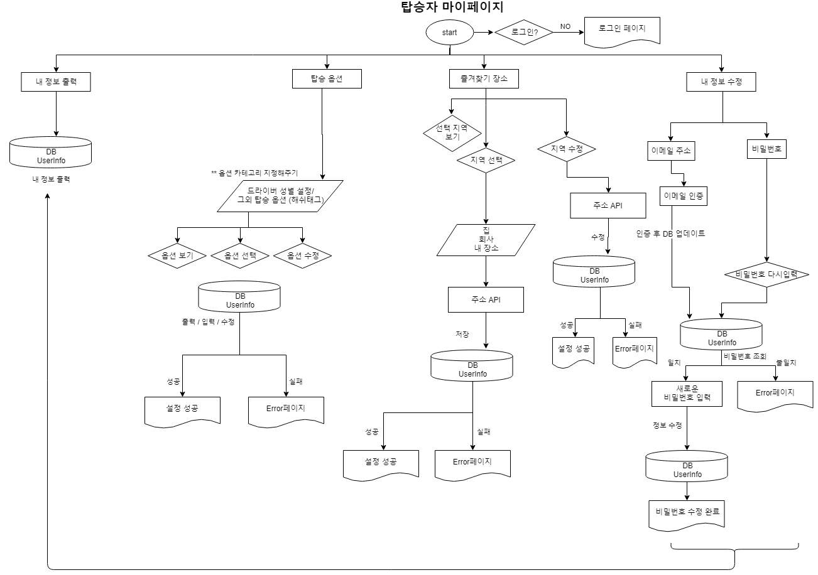

운전자

ExERD
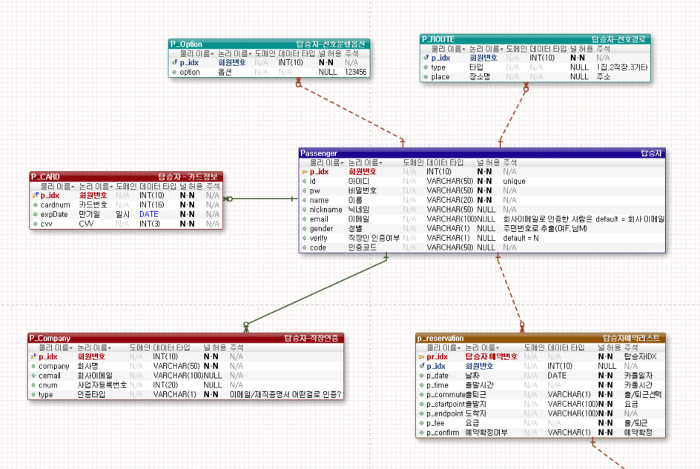
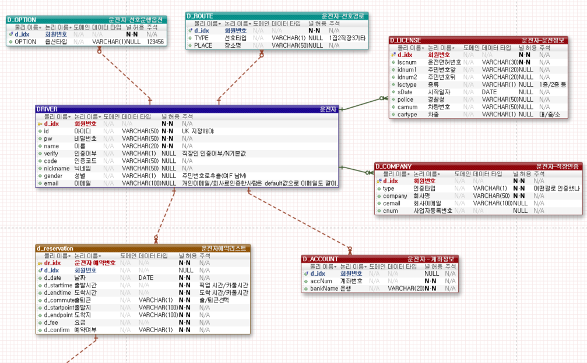
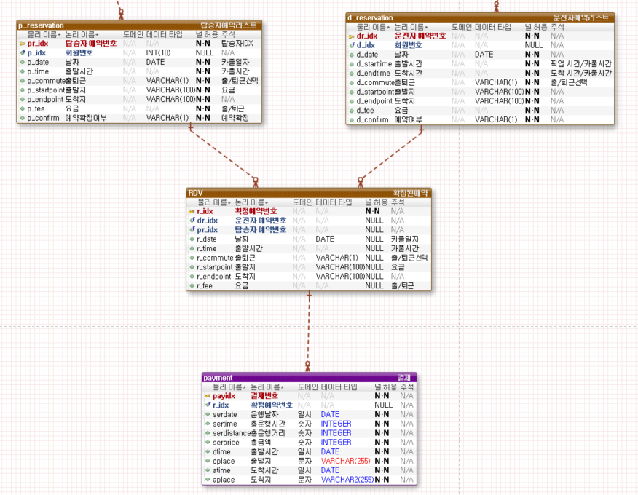
합본 ver07.1 19/09/24 하단 참조 수정내용 : 탑승자 옵션타입 d_option -> p_option으로 수정

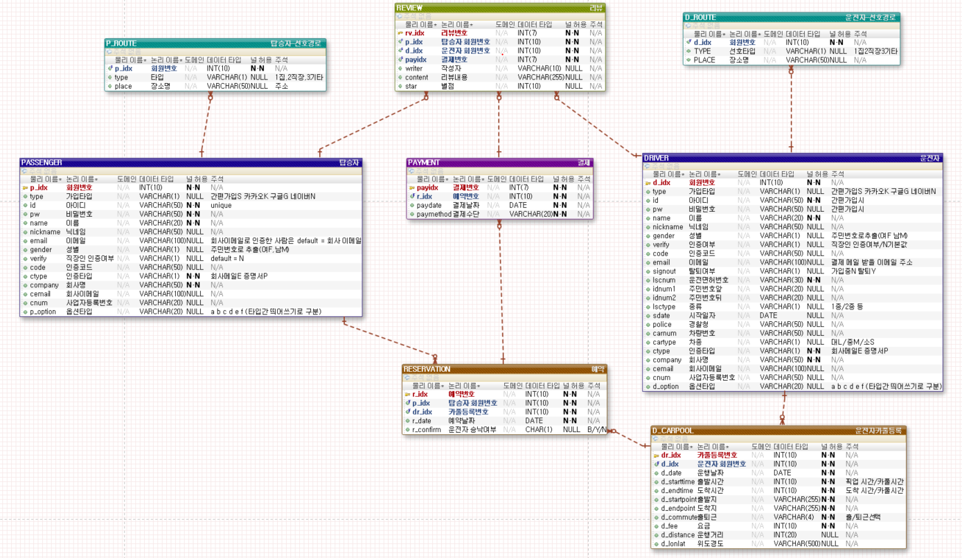

합본 ver07 19/09/17 하단 참조

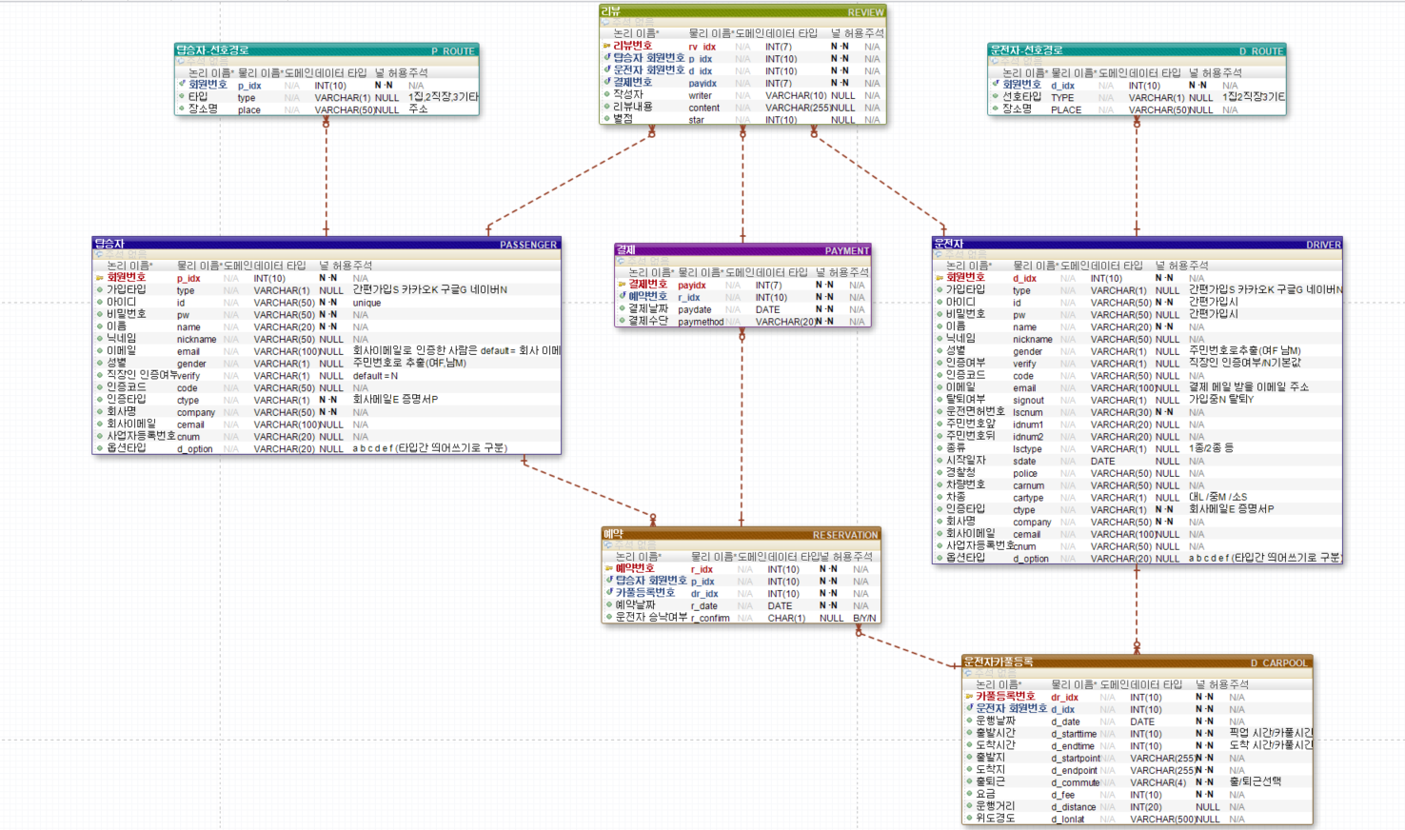

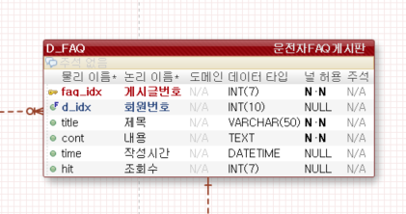

합본ver 05 19/09/11
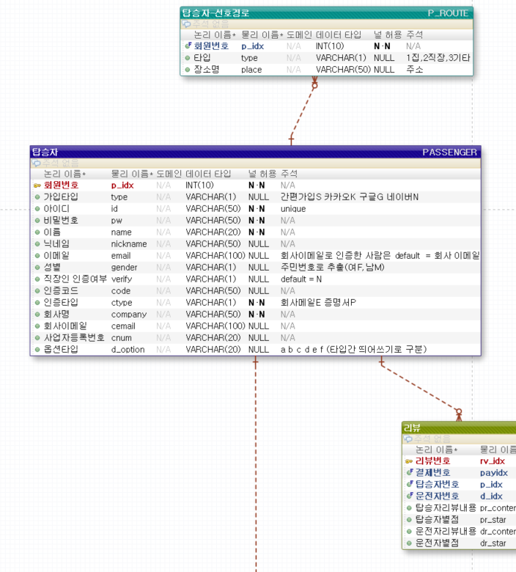
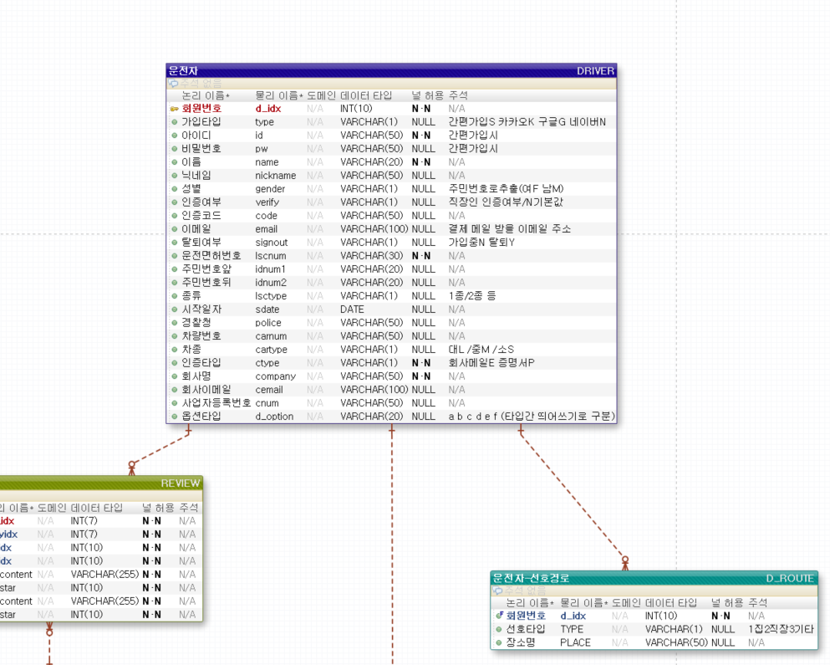

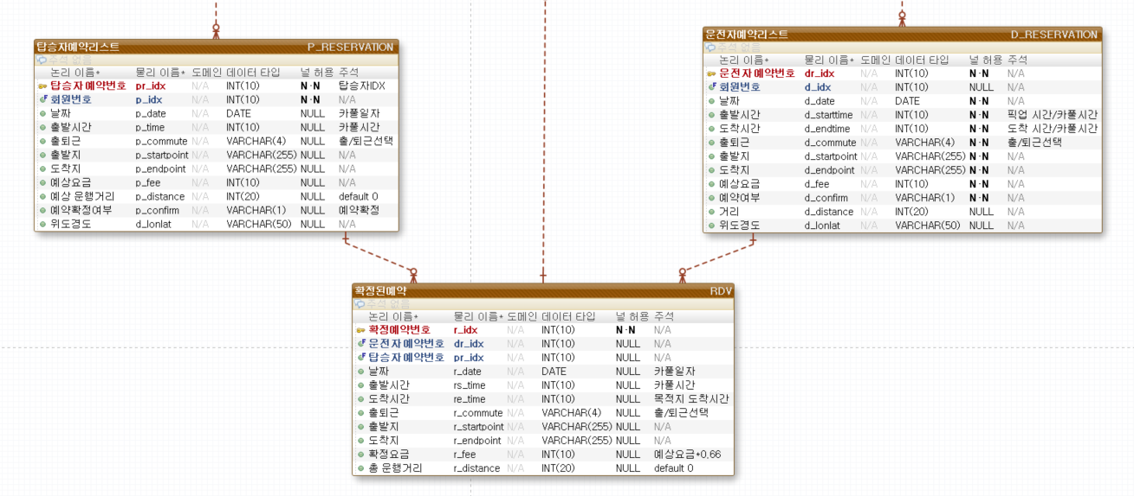

합본ver 01 19/09/

정보구조도
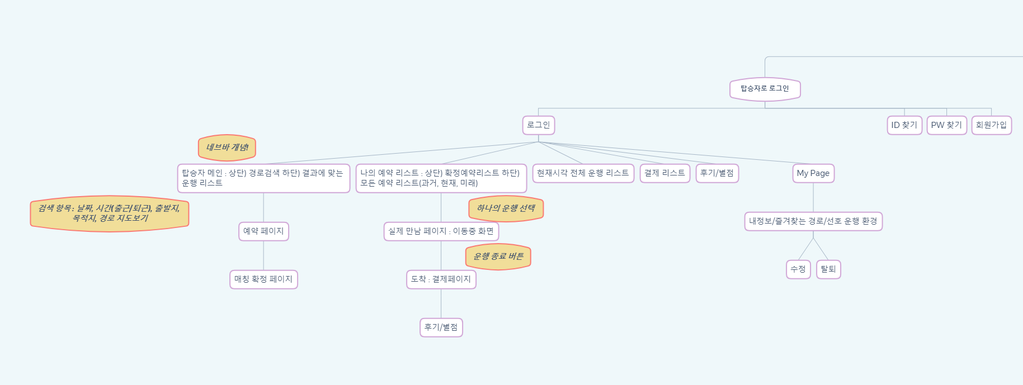

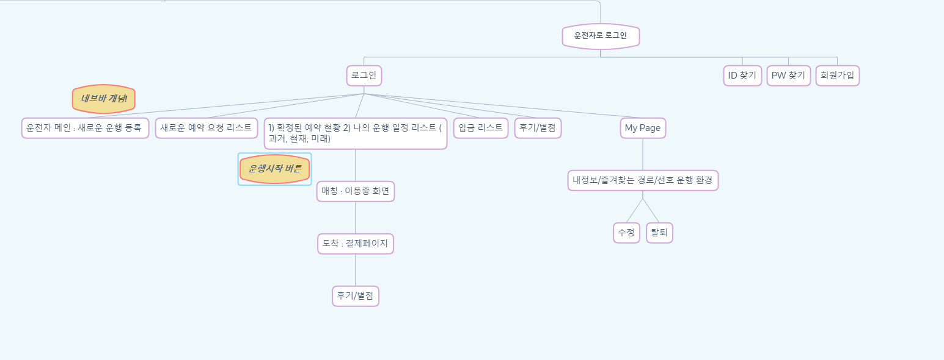

메뉴트리(정보구조도)
